Geometrias
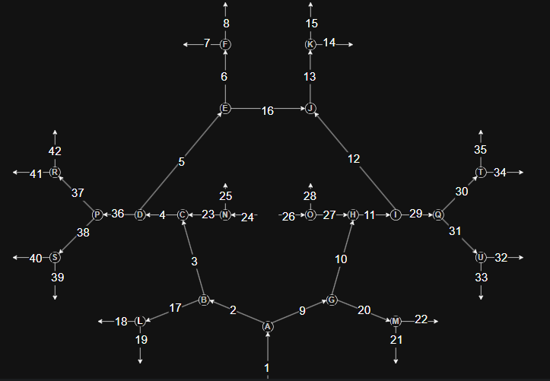
Ramo | Nomenclatura | Comprimento 1 [m] | Diâmetro 1 [m] | Paciente 2
ramo1 | BA | 0.0304 | 0.0017 | 0.0017
ramo2 | R PCA G1 | 0.0087 | 0.0013 | 0.0013
ramo3 | R PCoA | 0.0146 | 0.0007 | 0.0007
ramo4 | R ICA G3 | 0.0065 | 0.0021 | 0.0021
ramo5 | R ACA G1 | 0.0217 | 0.0012 | 0.0012
ramo6 | R ACA G2 | 0.0366 | 0.001 | 0.001
ramo7 | R ACA G3 | 0.0108 | 0.0008 | 0.0008
ramo8 | R ACA G3 | 0.0108 | 0.0008 | 0.0008
ramo9 | L PCA G1 | 0.0087 | 0.0011 | 0.0011
ramo10 | L PCoA | 0.0149 | 0.0008 | 0.00024
ramo11 | L ICA G3 | 0.0062 | 0.0023 | 0.0023
ramo12 | L ACA G1 | 0.0189 | 0.0012 | 0.0012
ramo13 | L ACA G2 | 0.0359 | 0.001 | 0.001
ramo14 | L ACA G3 | 0.0119 | 0.0008 | 0.0008
ramo15 | L ACA G3 | 0.0119 | 0.0008 | 0.0008
ramo16 | ACoA | 0.0031 | 0.0014 | 0.0014
ramo17 | R PCA G2 | 0.0257 | 0.0011 | 0.0011
ramo18 | R PCA G3 | 0.0146 | 0.0008 | 0.0008
ramo19 | R PCA G3 | 0.0146 | 0.0008 | 0.0008
ramo20 | L PCA G2 | 0.028 | 0.0011 | 0.0011
ramo21 | L PCA G3 | 0.0135 | 0.0008 | 0.0008
ramo22 | L PCA G3 | 0.0135 | 0.0008 | 0.0008
ramo23 | R ICA G2 | 0.0088 | 0.002 | 0.002
ramo24 | R ICA G1 | 0.0526 | 0.0024 | 0.0024
ramo25 | R OA | 0.0082 | 0.0009 | 0.0009
ramo26 | L ICA G1 | 0.0548 | 0.0024 | 0.0024
ramo27 | L ICA G2 | 0.0091 | 0.0021 | 0.0021
ramo28 | L OA | 0.0057 | 0.0009 | 0.0009
ramo29 | L MCA G1 | 0.0251 | 0.0017 | 0.0017
ramo30 | L MCA G2 | 0.0261 | 0.001 | 0.001
ramo31 | L MCA G2 | 0.0261 | 0.001 | 0.001
ramo32 | L MCA G3 | 0.0148 | 0.0007 | 0.0007
ramo33 | L MCA G3 | 0.0148 | 0.0007 | 0.0007
ramo34 | L MCA G3 | 0.0148 | 0.0007 | 0.0007
ramo35 | L MCA G3 | 0.0148 | 0.0007 | 0.0007
ramo36 | R MCA G1 | 0.0227 | 0.0016 | 0.0016
ramo37 | R MCA G2 | 0.0293 | 0.001 | 0.001
ramo38 | R MCA G2 | 0.0293 | 0.001 | 0.001
ramo39 | R MCA G3 | 0.0144 | 0.0007 | 0.0007
ramo40 | R MCA G3 | 0.0144 | 0.0007 | 0.0007
ramo41 | R MCA G3 | 0.0144 | 0.0007 | 0.0007
ramo42 | R MCA G3 | 0.0144 | 0.0007 | 0.0007

